테이블명세서
1 | 데이터 베이스명 | FACTORY |  |  | 테이블 명 | USERS
 | 요구사항 ID |  |  |  | 테이블 설명 | 회원 가입 및 로그인 대상 관리

 | 컬럼명 | 컬럼 ID | 타입 및 길이 | Not null | PK | FK | IDX | 기본값 | 제약 조건 | 비고
 | 사용자 이메일 | user_email | VARCHAR(255) | Y | Y
 | 사용자 역할 | user_role | VARCHAR(20) | Y |  |  |  | ROLE_USER | CHECK | ROLE_USER/ROLE_ADMIN/ROLE_AGENT | sns 로그인 api
 | 사용자 휴대폰 | user_phone | VARCHAR(50) | Y
 | 사용자 이름 | user_name | VARCHAR(100)
 | SNS 타입 | sns_type | VARCHAR(50) | Y
 | 회원 생성 시간 | created_time | DATETIME | Y |  |  |  | CURRENT_TIMESTAMP
 | 회원정보 업데이트 시간 | update_time | DATETIME
 | SNS 로그인 ID | provider_id | VARCHAR(100) | Y

2 | 데이터 베이스명 | FACTORY |  |  | 테이블 명 | AGENT
 | 요구사항 ID |  |  |  | 테이블 설명 | 중개사 정보

 | 컬럼명 | 컬럼 ID | 타입 및 길이 | Not null | PK | FK | IDX | 기본값 | 제약 조건 | 비고
 | 시퀀스 번호 | seq_no | INT |  | Y |  |  | FALSE | AUTO_INCREMENT
 | 중개사 이메일 | agent_email | VARCHAR(255) | Y |  | Y
 | 매물 등록 | enroll | VARCHAR(300)
 | 첨부파일 | file | VARCHAR(500)

3 | 데이터 베이스명 | FACTORY |  |  | 테이블 명 | SURVEY
 | 요구사항 ID |  |  |  | 테이블 설명 | 설문조사

 | 컬럼명 | 컬럼 ID | 타입 및 길이 | Not null | PK | FK | IDX | 기본값 | 제약 조건 | 비고
 | id | id | INT |  | Y |  |  |  | AUTO_INCREMENT
 | 사용자 이메일 | user_email | VARCHAR(255) | Y |  | Y
 | 시도_입력값 | province_input | VARCHAR(300) | Y
 | 고속도로_입력값 | highway_input | INT | Y
 | 항만_입력값 | port_input | INT | Y
 | 철도_입력값 | train_input | INT | Y
 | 공항_입력값 | airport_input | INT | Y
 | 임대 가격 상한_입력값(원/㎡) | price_input | INT | Y
 | 업종 | industry_input | DECIMAL(2) | Y
 | 생산품_입력값 | products_input | VARCHAR(100) | Y
 | 원자재_입력값 | raw_materials_input | VARCHAR(100) | Y

4 | 데이터 베이스명 | FACTORY |  |  | 테이블 명 | COMPLEX_BASIC_PK
 | 요구사항 ID |  |  |  | 테이블 설명 | 산업단지 기본 테이블

 | 컬럼명 | 컬럼 ID | 타입 및 길이 | Not null | PK | FK | IDX | 기본값 | 제약 조건 | 비고
 | 단지명 | complex_name | VARCHAR(200) | Y | Y
 | 지역 | province | VARCHAR(50)
 | 토지지가 상한 | land_price | INT
 | 산업단지 종류 분류 | complex_group | VARCHAR(20) | Y

5 | 데이터 베이스명 | FACTORY |  |  | 테이블 명 | COMPLEX_BASIC_FACTORY
 | 요구사항 ID |  |  |  | 테이블 설명 | 산업단지 기본 테이블

 | 컬럼명 | 컬럼 ID | 타입 및 길이 | Not null | PK | FK | IDX | 기본값 | 제약 조건 | 비고
 | id | id | INT |  | Y
 | 단지명 | complex_name | VARCHAR(200) | Y |  | Y
 | 주소 | address | VARCHAR(200)
 | 대표업종 중분류 | main_industry | INT

6 | 데이터 베이스명 | FACTORY |  |  | 테이블 명 | COMPLEX_INFO
 | 요구사항 ID |  |  |  | 테이블 설명 | 산업단지 정보

 | 컬럼명 | 컬럼 ID | 타입 및 길이 | Not null | PK | FK | IDX | 기본값 | 제약 조건 | 비고
 | id | id | INT |  | Y |  |  |  | AUTO_INCREMENT
 | 단지명 | complex_name | VARCHAR(200) |  |  | Y
 | 분양 상태 | status | VARCHAR(10)
 | 준공 인가일 | completion_date | VARCHAR(20)
 | 산업용지 평균분양가 (원/㎡) | avg_price | INT
 | 유치 업종 | intustry_type | VARCHAR(500)
 | 관리기간 | management | VARCHAR(200)
 | 지정면적 | land_size | INT
 | 단지 유형(국가or일반) | complex_group | VARCHAR(20) | Y
 | 웹사이트 url | website_url | VARCHAR(255)

7 | 데이터 베이스명 | FACTORY |  |  | 테이블 명 | COMPLEX_RATIO
 | 요구사항 ID |  |  |  | 테이블 설명 | 산업단지 가동업체 23년 12월 업종별 비율

 | 컬럼명 | 컬럼 ID | 타입 및 길이 | Not null | PK | FK | IDX | 기본값 | 제약 조건 | 비고
 | id | id | INT |  | Y |  |  |  | AUTO_INCREMENT
 | 단지명 | complex_name | VARCHAR(200) | Y |  | Y
 | 음식료 | food | DECIMAL(9,6)
 | 섬유의복 | clothing | DECIMAL(9,6)
 | 목재종이 | wood | DECIMAL(9,6)
 | 석유화학 | petrochemical | DECIMAL(9,6)
 | 비금속 | non_metal | DECIMAL(9,6)
 | 철강 | steel | DECIMAL(9,6)
 | 기계 | machinery | DECIMAL(9,6)
 | 전기전자 | electronics | DECIMAL(9,6)
 | 운송장비 | trans | DECIMAL(9,6)
 | 기타 | other | DECIMAL(9,6)
 | 비제조 | non_manu | DECIMAL(9,6)
 | 단지 유형 | complex_group | DECIMAL(9,6)

8 | 데이터 베이스명 | FACTORY |  |  | 테이블 명 | COMPLEX_TRANS
 | 요구사항 ID |  |  |  | 테이블 설명 | 산업단지 교통 점수

 | 컬럼명 | 컬럼 ID | 타입 및 길이 | Not null | PK | FK | IDX | 기본값 | 제약 조건 | 비고
 | id | id | INT |  | Y |  |  |  | AUTO_INCREMENT
 | 단지명 | complex_name | VARCHAR(200) | Y |  | Y
 | 국가산업단지별 고속도로 인접도 점수 | highway_score | DECIMAL(2,1) | Y
 | 국가산업단지별 항만 인접도 점수 | port_score | DECIMAL(2,1) | Y
 | 국가산업단지별 철도 인접도 점수 | train_score | DECIMAL(2,1) | Y
 | 국가산업단지별 공항 인접도 점수 | airport_score | DECIMAL(2,1) | Y
 | 국가산업단지 교통접근성 찐 최종 지수 | final_score | DECIMAL(2,1) | Y

9 | 데이터 베이스명 | FACTORY |  |  | 테이블 명 | BOARD
 | 요구사항 ID |  |  |  | 테이블 설명 | 게시판

 | 컬럼명 | 컬럼 ID | 타입 및 길이 | Not null | PK | FK | IDX | 기본값 | 제약 조건 | 비고
 | 게시글 아이디 | board_id | INT | Y | Y
 | 사용자 이메일 | user_email | VARCHAR(255) | Y |  | Y
 | 게시글 제목 | board_title | VARCHAR(255) | Y
 | 게시글 내용 | board_contents | TEXT
 | 카테고리 | category | VARCHAR(100)
 | 게시글 생성 시간 | created_time | DATETIME | Y |  |  |  | CURRENT_TIMESTAMP
 | 게시글 업데이트 시간 | update_time | DATETIME

10 | 데이터 베이스명 | FACTORY |  |  | 테이블 명 | SURVEY_RESULT
 | 요구사항 ID |  |  |  | 테이블 설명 | 설문조사 결과

 | 컬럼명 | 컬럼 ID | 타입 및 길이 | Not null | PK | FK | IDX | 기본값 | 제약 조건 | 비고
 | 유저 이메일 | user_email | VARCHAR(255) | Y |  | Y
 | id | id | INT |  | Y |  |  |  | AUTO_INCREMENT
 | 단지명 | complex_name | VARCHAR(200) | Y
 | 지역 점수 | region_score | DECIMAL(9,6)
 | 업종집적도 점수 | industry_score | DECIMAL(9,6)
 | 지가 점수 | land_price_score | DECIMAL(9,6)
 | 원자재 유사도 점수 | raw_material_score | DECIMAL(9,6)
 | 생산품 유사도 점수 | product_score | DECIMAL(9,6)
 | 교통 점수 | transport_score | DECIMAL(9,6)
 | 노동력 점수 | worker_score | DECIMAL(9,6)
 | 결과 생성 시간 | create_time | datetime
 | 순위 결과 | rank_result | INT
 | 최종 유사도 | final_similarity_score | DECIMAL(9,6)

11 | 데이터 베이스명 | FACTORY |  |  | 테이블 명 | LIKE_LIST
 | 요구사항 ID |  |  |  | 테이블 설명 | 찜한 목록

 | 컬럼명 | 컬럼 ID | 타입 및 길이 | Not null | PK | FK | IDX | 기본값 | 제약 조건 | 비고
 | 사용자 이메일 | user_email | VARCHAR(255) | Y |  | Y
 | id | id | INT | Y | Y |  |  |  | AUTO_INCREMENT
 | 단지명 | complex_name | VARCHAR(200) | Y
 | 찜한 시간 | created_like_time | DATETIME |  |  |  |  | CURRENT_TIMESTAMP

12 | 데이터 베이스명 | FACTORY |  |  | 테이블 명 | INTEGRATION
 | 요구사항 ID |  |  |  | 테이블 설명 | 업종집적도

 | 컬럼명 | 컬럼 ID | 타입 및 길이 | Not null | PK | FK | IDX | 기본값 | 제약 조건 | 비고
 | id | id | INT |  | Y |  |  |  | AUTO_INCREMENT
 | 단지명 | complex_name | VARCHAR(200) | Y |  | Y
 | 음식료 | food | DECIMAL(9,6)
 | 섬유의복 | clothing | DECIMAL(9,6)
 | 목재종이 | wood | DECIMAL(9,6)
 | 석유화학 | petrochemical | DECIMAL(9,6)
 | 비금속 | non_metal | DECIMAL(9,6)
 | 철강 | steel | DECIMAL(9,6)
 | 기계 | machinery | DECIMAL(9,6)
 | 전기전자 | electronics | DECIMAL(9,6)
 | 운송장비 | trans | DECIMAL(9,6)
 | 기타 | other | DECIMAL(9,6)
 | 비제조 | non_manu | DECIMAL(9,6)

13 | 데이터 베이스명 | FACTORY |  |  | 테이블 명 | MANPOWER
 | 요구사항 ID |  |  |  | 테이블 설명 | 노동력

 | 컬럼명 | 컬럼 ID | 타입 및 길이 | Not null | PK | FK | IDX | 기본값 | 제약 조건 | 비고
 | id | id | INT |  | Y |  |  |  | AUTO_INCREMENT
 | 단지명 | complex_name | VARCHAR(200) | Y |  | Y
 | 노동력 | manpower | DECIMAL(6,5) | Y

14 | 데이터 베이스명 | FACTORY |  |  | 테이블 명 | TRANS_INFO
 | 요구사항 ID |  |  |  | 테이블 설명 | 교통 정보

 | 컬럼명 | 컬럼 ID | 타입 및 길이 | Not null | PK | FK | IDX | 기본값 | 제약 조건 | 비고
 | id | id | INT |  | Y |  |  |  | AUTO_INCREMENT
 | 단지명 | complex_name | VARCHAR(200) | Y |  | Y |  |  | UNIQUE
 | 단지 유형 | complex_group | VARCHAR(200)
 | 공항 이름 | airport_name | VARCHAR(200)
 | 공항 거리 | airport_distance | VARCHAR(20)
 | 항구 이름 | seaport_name | VARCHAR(200)
 | 항구 거리 | seaport_distance | VARCHAR(20)
 | 고속도로 이름 | highway_name | VARCHAR(200)
 | 고속도로 거리 | highway_distance | VARCHAR(20)
 | 철도역 이름 | station_name | VARCHAR(200)
 | 철도역 거리 | station_distance | VARCHAR(20)

15 | 데이터 베이스명 | FACTORY |  |  | 테이블 명 | COMPLEX_POSITION
 | 요구사항 ID |  |  |  | 테이블 설명 | 단지 위치

 | 컬럼명 | 컬럼 ID | 타입 및 길이 | Not null | PK | FK | IDX | 기본값 | 제약 조건 | 비고
 | id | id | INT |  | Y |  |  |  | AUTO_INCREMENT
 | 단지명 | complex_name | VARCHAR(200) | Y |  | Y
 | 위도 | latitude | VARCHAR(100) | Y
 | 경도 | longtude | VARCHAR(100) | Y

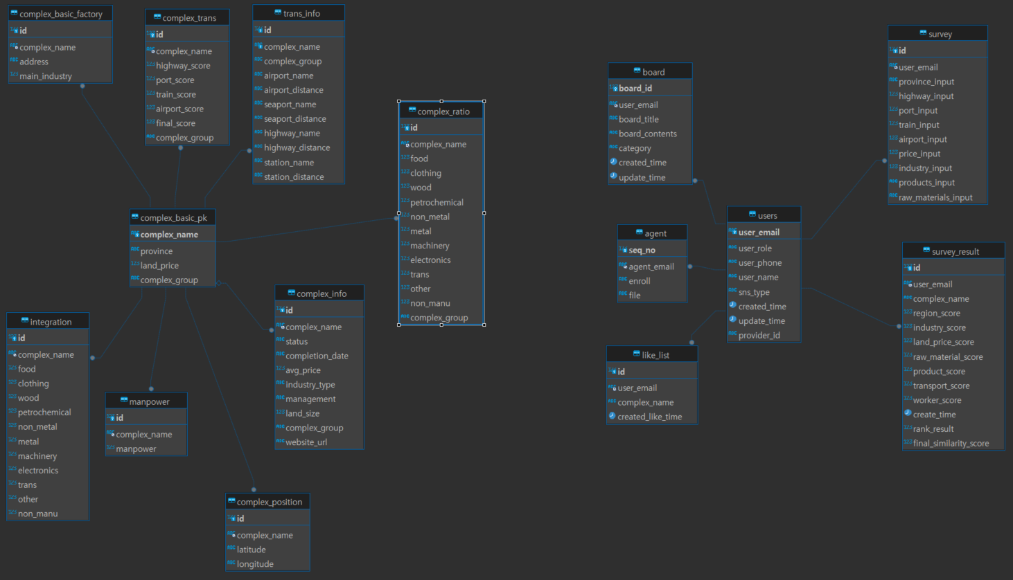
ERD

